Overview
OVERVIEW

Project Code |  | Nâng cấp
Project Full Name |  | Nâng cấp All kênh
Product Version |  | v1.0
PM Account |  | HaiPV7
PMO Account |  | ThanhDC3
PO Account |  | LinhTT
Platform |  | Web

Project Summary
1. OVERVIEW
 | Giới thiệu tổng quan:
 |  | Thêm mới luồng nâng cấp SP/DV trên tất cả kênh bán Seflservice

 | Hiện trạng:
 |  | 1. Chưa có tính năng khai báo chính sách nâng cấp cho SPDV FTEL 2. Chưa có luồng bán chung cho KHHH gồm bán thêm, nâng cấp 3. Không có tính năng cho phép Khách hàng hiện tại muốn nâng cấp hợp đồng trên FPT.vn, HiFPT, SOP, SR 2. KH phải gọi cho Sale hoặc lên quầy giao dịch để có thể nâng cấp SPDV, quy trình bán cho KHHH chưa được tập trung, rời rạc]
 | Mục tiêu/Hiệu quả kỳ vọng của dự án:
 |  | 1. Cho phép Khách hàng hiện tại nâng cấp dịch vụ trên tất cả các kênh seflservice 2. Tăng doanh thu và kích cầu sử dụng các gói dịch vụ billing

2. STORY MAPPING
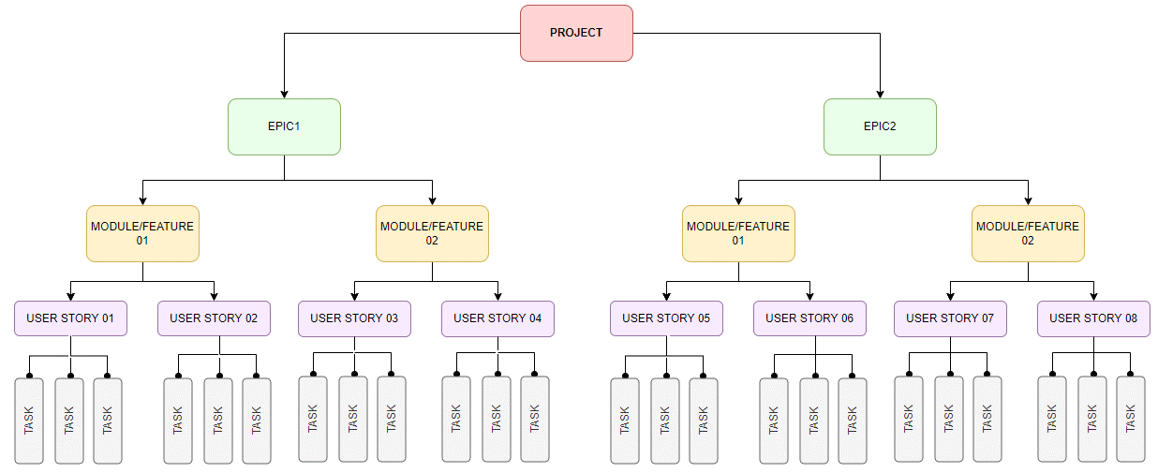

3. Từ ngữ viết tắt
 | # | Từ ngữ | Mô tả
 | 1 | KH | Khách hàng
 | 2 | FSG | F-Safe GO
 | 3 | SA | Stand Alone = bán lẻ
 | 4 | == | bằng
 | 5 | != | Khác
 | 6 | || | Or
 | 7 | && | and
 | 8 | PTTT | Phương thức thanh toán
 | 9 | COD | Thanh toán tại nhà

Nâng cấp
USER STORY

Story ID | Module/Feature | User stories |  |  | Scenario | Application | Desgin | Notes
 |  | As a <type of user> | I want to <requirement detail> | So that < Benefit/Result/Reason>
US_1.1 | Thêm mới luồng nâng cấp SP/DV gồm: Internet Only/ combo,FPT Play, Cloud, thiết bị | KH | Nâng cấp gói dịch vụ thành công | Nâng cấp gói dịch vụ một cách nhanh, các bước thực hiện đơn giản |  | Portal Web | Hi FPT: https://www.figma.com/design/toI6P0cb85bw3zmqfJ7l6i/Hi-FPT-9.5?node-id=12673-16600&p=f fpt.vn: https://www.figma.com/proto/nwNswYm1ZBI1rcJg4Td0JZ/Flow-n%C3%A2ng-c%E1%BA%A5p?page-id=939%3A10136&node-id=991-3104&viewport=-60%2C-58%2C0.1&t=zA6M74vmqpZN7A1H-1&scaling=scale-down-width&content-scaling=fixed&starting-point-node-id=1011%3A8959 | Link tài liệu BRD FTQ: https://docs.google.com/spreadsheets/d/1thpibbOpTsAZ3deVvQicDvhSdAoN0zsE/edit?gid=594665897#gid=594665897 Link tài liệu tổng hợp rule chính sách: https://docs.google.com/spreadsheets/d/1Cw-FKXmhtQrkQvdowYqo9EwTGCADoUUc/edit?gid=772617718#gid=772617718 Tài liệu rule chính sách swap: https://docs.google.com/spreadsheets/d/1QT3cPJtc8zwu-19pvIuaxYXa3k89k49CqSBGVA8AgqE/edit?gid=400662463#gid=400662463

I. Acceptance criteria
1. Workflow - Link quy trình nâng cấp: https://fsg7egnryau0.sg.larksuite.com/wiki/ZOA7wPeAWiFGD4kr7culZbncgZd

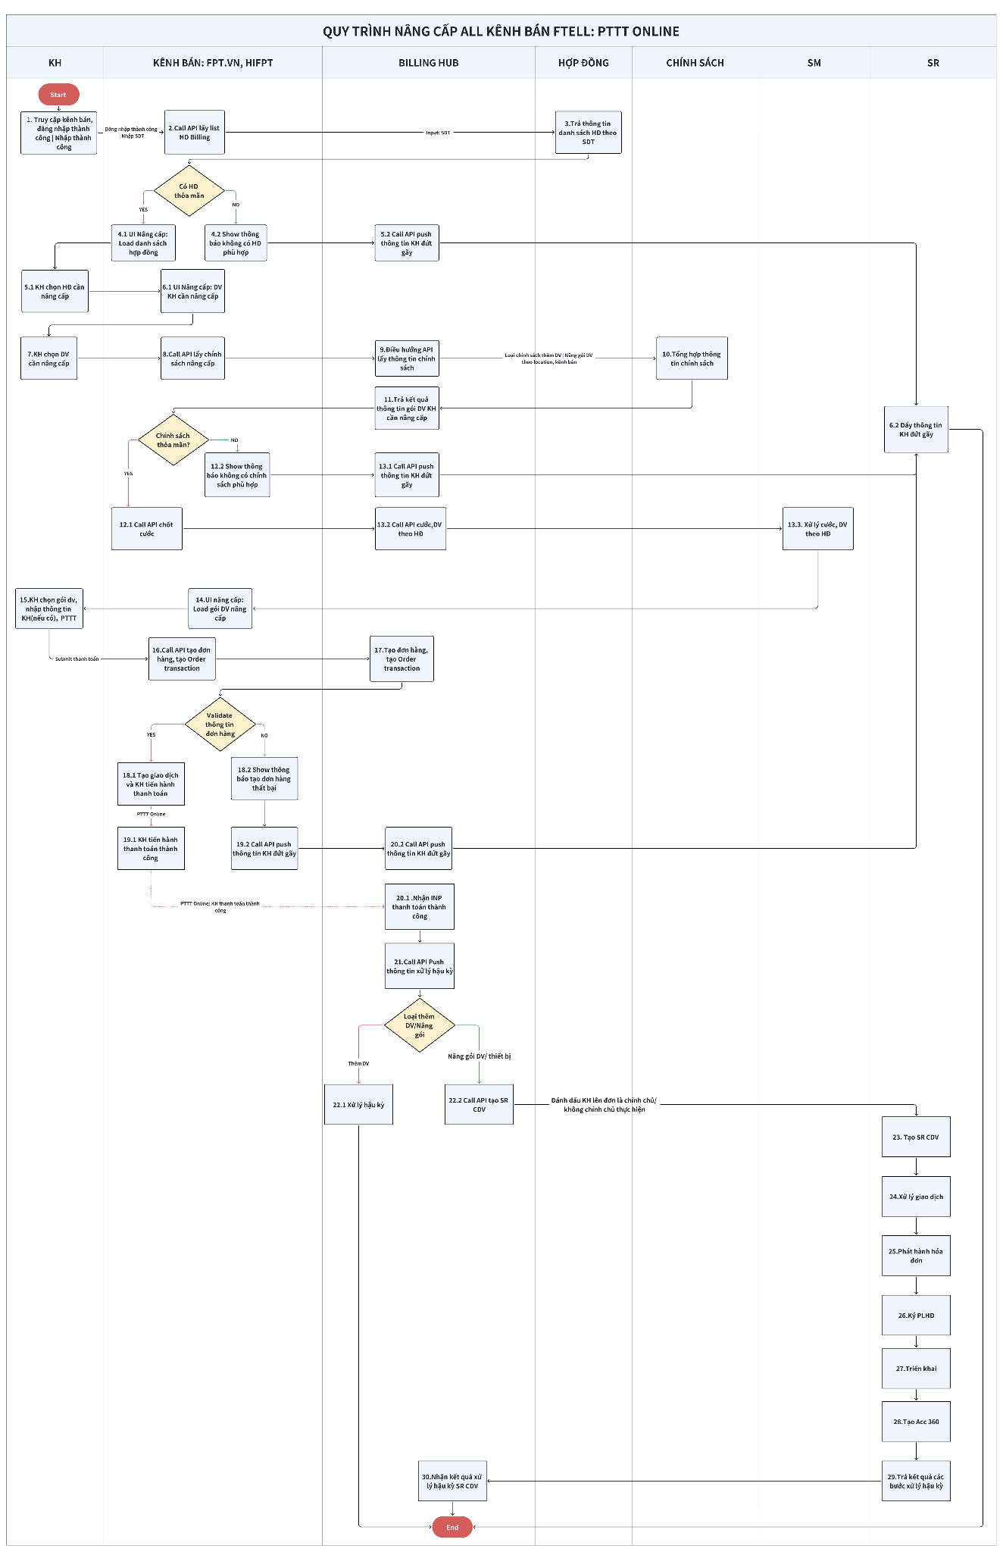
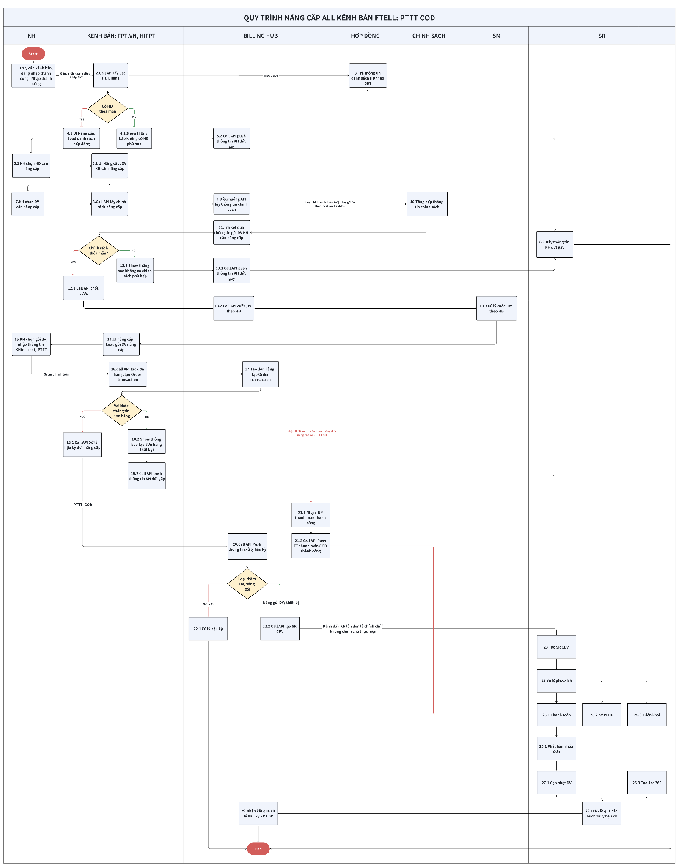

2. Mô tả quy trình
Bước | Mô tả
1 | Kh truy cập kênh bán: fpt.vn, HiFPT 1. Truy cập domanin fpt.vn: **KH có thể đăng nhập(CTA qua website HiFPT) **KH không đăng nhập => Nhập số điện thoại cần nâng cấp 2. Truy cập HiFPT => Đăng nhập thành công => Qua bước 2
2 | Call API lấy thông tin HĐ billing có tình trạng bình thường theo SDT chính chủ theo SDT KH đăng nhập | KH nhập trên UI nâng cấp(KH không đăng nhập) => Qua bước 3
3 | Hệ thống trả thông tin hợp đồng như: DV KH đang sử dụng, thông tin KH, địa chỉ,... => Qua bước 4
4 | Channel kiểm tra list HĐ trả về: - SDT không có HĐ Billing => Call API gửi thông tin KH đứt gãy Push theo BR bên dưới => Qua bước 5.2 - SDT có HĐ Billing => UI Nâng cấp: Show danh sách HĐ => Qua bước 5.1
5 | 1.UI Nâng cấp: Show danh sách HĐ => Qua bước 6.1 2. Call API gửi thông tin KH đứt gãy cho hệ thống SR => Qua bước 6.2
6 | 1. KH chọn Menu/ tab dịch vụ cần nâng cấp: - Phase hiện tại chỉ nâng cấp DV Billing và thiết bị gồm: Internet Only/ Combo, FPT Play, Cloud, thiết bị => Danh sách case nâng cấp theo phase=> Qua bước 7 2. Push thông tin KH đứt gãy qua hệ thống SR => Kết thúc quy trình
7 | KH chọn DV /thiết bị cần nâng cấp theo 3. Business Rule => Qua bước 8
8 | Channel call API lấy thông tin chính sách gói DV gợi ý KH nâng cấp => Qua bước 9
9 | Hệ thống Billing Hub kiểm tra: - Nếu KH muốn mua thêm gói DV: Điều hướng qua chính sách bán thêm - Nếu KH muốn nâng cấp gói DV, thiết bị: Điều hướng qua chính sách nâng cấp - Prototype chính sách: *Input: Gói DV hợp đồng KH đang sử dụng, DV/ thiết bị KH cần nâng cấp, Kênh bán, location,... *Output: Chính sách gói DV gợi ý KH nâng cấp => Qua bước 10
10 | Hệ thống tổng hợp thông tin chính sách theo loại mua thêm DV / nâng cấp gói DV, thiết bị => Qua bước 11
11 | Hệ thống billing hub nhận kết quả tool chính sách trả về => Trả kết quả channel => Qua bước 12
12 | Channel kiểm tra thông tin chính sách: 1. Thông tin gói DV| thiết bị phù hợp => Show gói DV, thiết bị theo rule của từng channel quy định => Call API thông tin chốt cước KH => Qua bước 13.1 2. Không có chính sách phù hợp => Show thông báo không có chính sách thỏa mãn => Call API đẩy thông tin KH đứt gãy => Qua bước 13.2
13 | 1. Call API Call API đẩy thông tin KH đứt gãy (4. Business Rule BR01) => * Nếu KH mua thêm DV => Đẩy thông tin KHTN (Omnisell) * Nếu KH nâng cấp gói DV,thiết bị => Đẩy thông tin KH đứt gãy => Tạo SR CDV 2. Hệ thống Billing Hub xử lý và call API lấy thông tin cước DV theo HĐ => 13.3 Hệ thống SM tính cước KH và trả kết quả kênh bán => Qua bước 14
14 | UI nâng cấp: Show thông tin gói DV, thiết bị cần nâng cấp cho KH => Qua bước 15
15 | KH chọn gói DV, nhập thông tin KH, phương thức thanh toán => Submit Thanh toán => Call API tạo đơn hàng => Qua bước 16
16 | Hệ thống phân loại đơn hàng mua thêm DV, nâng cấp gói DV/ thiết bị => Tạo thông tin đơn hàng theo phân loại đơn hàng => Qua bước 17
17 | Hệ thống tạo đơn hàng và trả về kết quả cho channel => Qua bước 18
18 | Channel kiểm tra kết quả tạo đơn hàng: 1. Tạo đơn hàng thành công với PTTT COD => Qua bước 20 2. Tạo đơn hàng thất bại => Call API Call API đẩy thông tin KH đứt gãy => Qua bước 19.2:
PTTT: ONLINE |  |  |  | PTTT: COD
Bước | Mô tả quy trình |  |  | Mô tả quy trình
19 | 1. KH tiến hành quy trình thanh toán theo PTTT: Online => Khi KH tiến hành thanh toán đơn hàng thành công => Quy trình thanh toán đơn hàng => Qua bước 20.1 2. UI Nâng cấp: Show thông báo KH thanh toán thất bại, nguyên nhân thanh toán thất bại => Qua bước 20.2 |  |  | 2. Tạo đơn hàng thất bại => Call API Call API đẩy thông tin KH đứt gãy => Qua bước 19.2: Đẩy thông tin KH đứt gãy * Nếu KH mua thêm DV => Đẩy thông tin KHTN (Omnisell) * Nếu KH nâng cấp gói DV,thiết bị => Đẩy thông tin KH đứt gãy => Tạo SR CDV nâng gói
20 | 1. Hệ thống Billing Hub nhận kết quả thanh toán thành công => Xử lý hậu kỳ theo phân loại đơn hàng mua thêm DV, nâng cấp gói DV/thiết bị => Qua bước 21 2. Call API đẩy thông tin KH đứt gãy => Qua bước 13.2 |  |  | Call API push thông tin xử lý hậu kỳ cho đơn hàng Thanh toán COD
21 | Call API push thông tin xử lý hậu kỳ cho đơn hàng Thanh toán Online |  |  | 1. KH tiến hành thanh toán Order transaction loại khoản thu COD => Billing Hub nhận kết quả INP thanh toán thành công từ hệ thống Payment Hub=> Qua bước 21.2 2. Billing Hub call API push thông tin thanh toán qua hệ thống SR CDV => Qua bước 25.1
22 | 1. Nếu đơn hàng loại mua thêm DV: Billing Hub tiến hành xử lý hậu kỳ đơn hàng theo luồng bán thêm Selfservice => Kết thúc quy trình 2. Nếu đơn hàng loại nâng cấp gói DV/ thiết bị: Đơn nâng cấp được đánh dấu do KH chính chủ/ Không chính chủ thực hiện => Call API tạo SR chuyển dịch vụ => Qua bước 23 |  |  | 1. Nếu đơn hàng loại mua thêm DV: Billing Hub tiến hành xử lý hậu kỳ đơn hàng theo luồng bán thêm Selfservice => Kết thúc quy trình 2. Nếu đơn hàng loại nâng cấp gói DV/ thiết bị: Đơn nâng cấp được đánh dấu do KH chính chủ/ Không chính chủ thực hiện => Call API tạo SR chuyển dịch vụ => Qua bước 22
23 | Hệ thống SR tạo SR chuyển DV => Qua bước 24 |  |  | Hệ thống SR tạo SR chuyển DV => Qua bước 23
24 | Xử lý giao dịch => Qua bước 25 |  |  | Xử lý giao dịch => Qua bước 24
25 | Phát hành hóa đơn => Qua bước 26 |  |  | 1.Thanh toán 2. Ký PLHĐ ***HiFPT đăng nhập không phải số điện thoại chính chủ hoặc website FPT.VN KH chưa đăng nhập: Gửi SMS chứa OTP hoặc shortlink để KH xác nhận => Ký PLHĐ ***HiFPT đăng nhập bằng SDT chính chủ | FPT.VN đăng nhập tài khoản HiFPT: SMS thông báo Auto ký PLHĐ 3. Triển khai => Qua bước 25
26 | Ký PLHĐ ***HiFPT đăng nhập không phải số điện thoại chính chủ hoặc website FPT.VN KH chưa đăng nhập: Gửi SMS chứa OTP hoặc shortlink để KH xác nhận => Ký PLHĐ ***HiFPT đăng nhập bằng SDT chính chủ | FPT.VN đăng nhập tài khoản HiFPT: SMS thông báo Auto ký PLHĐ => Qua bước 27 |  |  | 1. Phát hành hóa đơn 3.Tạo Acc 360 => Qua bước 26
27 | Triển khai => Qua bước 27 |  |  | 1. Cập nhật DV=> Qua bước 28
28 | Tạo Acc 360 => Qua bước 28 |  |  | Sau khi hệ thống SR xử lý các bước hậu kỳ SR chuyển DV do hệ thống Billing Hub push thông tin nguồn tạo đơn nâng cấp Seflservice => Trả tình trạng từng bước xử lý hậu kỳ SR CDV để hệ thống Billing Hub tracking đơn hàng Note: Phase tiếp theo thực hiện.
29 | Sau khi hệ thống SR xử lý các bước hậu kỳ SR chuyển DV do hệ thống Billing Hub push thông tin nguồn tạo đơn nâng cấp Seflservice => Trả tình trạng từng bước xử lý hậu kỳ SR CDV để hệ thống Billing Hub tracking đơn hàng Note: Phase tiếp theo thực hiện. |  |  | Nhận thông tin hệ thống SR Chuyển DV xử lý hậu kỳ => Gắn tracking đơn nâng cấp seflservice => Kết thúc quy trình Note: Phase tiếp theo thực hiện.
30 | Nhận thông tin hệ thống SR Chuyển DV xử lý hậu kỳ => Gắn tracking đơn nâng cấp seflservice => Kết thúc quy trình Note: Phase tiếp theo thực hiện.

3. Thông tin SR:
STT | BƯỚC HẬU KỲ | MÔ TẢ |  | HỆ THỐNG XỬ LÝ | QUY TRÌNH SR CHUYỂN DV
Đơn nâng cấp sau khi KH thanh toán thành công => Hệ thống Billing Hub call API tạo SR Chuyển dịch vụ nâng gói và SR tiến hành xử lý hậu kỳ gồm: - SMS - Gen biên bản nâng cấp - Active gói dịch vụ nâng cấp - Phát hành hóa đơn ( Hóa đơn cho khoản thu mà KH phải thanh toán sau nâng cấp) - Cập nhật dịch vụ => Cập nhật giá tiền của SP/DV nâng cấp trên hợp đồng - ...
1 | Tạo SR | Thông tin SR gồm: - Account tạo: Khách hàng - Loại yêu cầu: Chuyển dịch vụ - Kênh tiếp nhận: HiFPT/ FPT.VN - Loại dịch vụ: ...(Truyền DV KH chọn nâng cấp) - Nội dung yêu cầu: Khách hàng Selfservice trên kênh HiFPT/ FPT.VN - Địa điểm giao dịch: Online - SDT liên hệ: SDT KH (KH không đăng nhập) nhập khi thực hiện giao dịch nâng cấp kênh FPT.VN | SDT đăng nhập kênh HiFPT, FPT.VN |  | SR
2 | Xử lý giao dịch | Thông tin Xử lý giao dịch gồm: - Account xử lý: System - Kết quả liên lạc: Gặp trực tiếp KH - SDT liên lạc: SDT liên hệ - Công cụ liên lạc: Tổng đài mở rộng - Kết quả tư vấn: KH đồng ý - Nội dung xử lý: Khách hàng Selfservice trên kênh HiFPT/ FPT.VN ====================================== - Chính sách: Theo hệ thống Billing hub trả về - Gói dịch vụ: Gói DV mới KH muốn nâng cấp theo hệ thống Billing hub trả về - Câu lệnh khung: Chính sách giá theo hệ thống Billing hub trả về - Địa điểm thực hiện giao dịch: Online - Hình thức ký kết BB: Biên bản điện tử - Ngày hiệu lực: Ngày tạo đơn nâng cấp kênh seflservice ======================================= - Thông tin thanh toán: Theo thông tin thanh toán từ Kênh/ Payment Hub/ Billing Hub ghi nhận thông tin thanh toán |  | SR
3 | Duyệt CLG/ Miễn giảm | Bỏ qua |  | Billing Hub
3 | Thu tiền | Bỏ qua nếu KH thanh toán bằng PTTT Online: Billing Hub thực hiện (Tạo đơn hàng, tạo Order transaction loại khoản thu, thanh toán tiền |  | Billing Hub
3 | Thu tiền | PTTT COD: |  | SR
4 | Phát hành hóa đơn | Như SR chuyển DV đang có trên hệ thống SR (SR PHHĐ theo thông tin Billing Hub trả về khi khoản thu thanh toán thành công) |  | SR
5 | Ký PLHD | 1. HiFPT đăng nhập không phải số điện thoại chính chủ hoặc website FPT.VN KH chưa đăng nhập: Gửi SMS chứa OTP hoặc shortlink để KH xác nhận => Ký PLHĐ |  | SR
 |  | HiFPT đăng nhập bằng SDT chính chủ | FPT.VN đăng nhập tài khoản HiFPT: SMS thông báo Auto ký PLHĐ |  | SR
6 | Triển khai | Như SR chuyển DV đang có trên hệ thống SR (SR đẩy PTC theo thông tin Billing Hub trả về cho các case Chuyển DV nâng gói chính sách có đổi thiết bị) |  | SR
7 | Tạo Acct360 | Như SR chuyển DV đang có trên hệ thống SR (SR có tạo ticket triển khai có kèm thiết bị AccessPoint AX8800C) |  | SR
8 | Cập nhật giao dịch | Như luồng chuyển DV nâng gói SR hiện tại theo thông tin theo mục 2 |  | SR
9 | Đánh giá | Bypass(Không gửi đánh giá KH) |  | SR

4. Bussiness rule
BR | Rule
BR01 | Rule chung: 1. Các dịch vụ nâng cấp trong phase hiện tại: a. Internet b. FPT Play c. Camera - Không nâng cấp Camera cho toàn bộ Camera thuộc HĐ => Chỉ nâng cấp Camera có cùng loại gói DV Cloud thuộc HĐ - Camera SE không dùng gói lưu trữ Cloud => HĐ có Camera SE: Không nâng cấp d. Nâng cấp thiết bị *Phase hiện tại: Thực hiện luồng nâng cấp Seflservice chỉ lên đơn cho những gói DV/ thiết bị theo chính sách khai báo (Không thực hiện luồng nâng cấp có điều kiện rẽ nhánh riêng mà không có trong chính sách khai báo VD: Chính sách giá khai báo gói DV nâng cấp có thiết bị đi kèm => Lúc show, lên đơn nâng cấp cho gói DV cho KH không có thông tin, giá bán của thiết bị) *Phase tiếp theo: **Thực hiện loại chính sách chuyển dịch vụ nâng gói đồng thời bán thêm DV => Loại chính sách bán mới **Nâng cấp gói triple 2. Các loại đối tượng khách hàng nâng cấp trong phase 1: - Cá nhân lên Cá nhân 3. Các loại đối tượng khách hàng không thực hiện nâng cấp trong phase 1: - Cá nhân lên Doanh nghiệp - Doanh nghiệp lên Doanh nghiệp - Cá nhân/Doanh nghiệp lên Fgame 4. Loại chính sách, xét dịch vụ hiện hữu trên hợp đồng khách hàng: - Khách hàng có 1 dịch vụ: Lấy theo chính sách only - Khách hàng có 2 dịch vụ: Lấy theo chính sách combo - Khách hàng có 3 dịch vụ: Lấy theo chính sách triple 5. Đẩy thông tin đẩy KHTN( Đứt dãy | Ngừng) : a. Thời gian hiệu lực giao dịch nâng cấp được tính từ lúc KH bắt đầu vào UI Nâng cấp đến trước khi KH thanh toán thành công: 1h b. Nếu KH đứt gãy bước quy trình hoặc quá thời gian hiệu lực giao dịch nâng cấp => Đẩy thông tin KHTN **Nếu KH mua thêm DV => Đẩy thông tin KHTN (Omnisell) **Nếu KH nâng cấp gói DV,thiết bị => Đẩy thông tin KH đứt gãy => Tạo SR CDV nâng g
BR02 | UI Gói đăng ký của tôi (danh sách gói dịch vụ nâng cấp): 1. Gói dịch vụ trên HĐ: - Là gói dịch vụ hiện tại KH đang sử dụng trên HĐ (HĐ có tình trạng: Bình thường) - Giá SP/DV trên HĐ( Không tính giá gói extra, phí hòa mạng (PHM)): Lấy giá hàng tháng chưa áp dụng khuyến mãi 2. Gói nâng cấp : Gói dịch vụ KH cần nâng cấp. - KH mua thêm gói: Lấy chính sách giá bán thêm cho KHHH ưu tiên chính sách giá thấp nhất - KH nâng cấp gói DV | thiết bị: Lấy chính sách chuyển DV cho luồng nâng cấp DV/ thiết bị gồm: **Khung tăng(ưu tiên lấy trước): Số tiền tăng khi KH chuyển từ gói DV trên hợp đồng qua gói DV mới cần nâng cấp, ưu tiên giá thấp nhất **Tiền chỉ định: Chỉ định 1 giá tiền cho gói DV mới KH nâng cấp, ưu tiên giá thấp nhất ** Note cập nhật ngày 15/5/2026: *** Chính sách giá Ưu tiên: 1. Chính sách khung 2. Giá cước thấp nhất ***Chính sách lấy thiết bị (nếu có) ưu tiên: 1. Giá thiết bị thấp nhất trên từng gói mới 2. Nếu cùng bằng giá thì lấy theo line đầu tiên trong chính sách - Dựa vào thông tin dịch vụ nâng cấp + thông tin gói dịch vụ hiện hữu trên hợp đồng => Gợi ý gói DV KH cần nâng cấp 4. Rule load danh sách gói nâng cấp theo menu KH chọn: - Default: Load gói dịch vụ nâng cấp menu đầu tiên trên hệ thống - Menu dịch vụ nâng cấp: Fix - Loại chính sách, xét dịch vụ(VD) hiện hữu trên hợp đồng khách hàng: - Khách hàng có 1 dịch vụ: Lấy theo chính sách only - Khách hàng có 2 dịch vụ: Lấy theo chính sách combo - Khách hàng có 3 dịch vụ: Lấy theo chính sách triple 5. Tạo PTC triển khai SPDV - Áp dụng đối với các luồng nâng cấp có triển khai/bàn giao SPDV qua TINPNC - Trường hợp thu Tiền mặt tại nhà COD, hệ thống tạo khoản thu CO
BR03 | Thanh toán: 1. Khi KH thay đổi gói cước => Load trang thanh toán 2. Danh sách gói cước load theo tool chính sách 3. Phase hiện tại: Không sử dụng voucher | mã GTBB
BR05 | Điều kiện HĐ khách hàng không được nâng cấp: 1. KH có bill trả trước chờ thanh toán 2. KH đang tồn PTC chưa hoàn tất
BR06 | Ràng buộc lúc tạo đơn hàng: - Đơn hàng nâng cấp đã thanh toán, chưa hoàn tất quy trình cập nhật dịch vụ trên HĐ ( SR trả về tình trạng đơn hàng nâng cấp chưa kết thục step hậu kỳ cuối cùng trong quy trình nâng cấp) => Khi KH tiếp tục chọn cùng 1 HĐ để thực hiện quy trình nâng cấp => hệ thống hiển thị thông báo không tạo đơn hàng khi chưa kết thúc quy trình hậu kỳ - Đơn hàng bán mới đã thanh toán, chưa hoàn tất quy trình triển khai => Khi KH tiếp tục chọn cùng 1 HĐ để thực hiện quy trình nâng cấp => hệ thống hiển thị thông báo không tạo đơn hàng khi chưa kết thúc quy trình hậu kỳ

5. Rule chốt cước:
 |  |  | KỲ HẠN HÓA ĐƠN
STT | CŨ | MỚI | CÓ CHỐT CƯỚC (lấy lại ngày tính cước) | GHI CHÚ | VD
1 | Trả sau | Trả sau | Tiền chốt cước gói cũ | - Rule noti cước KH cuối tháng: Gen bill nâng cấp mới của KH vào cuối tháng - Gán bill cuối tháng và tính lại cước KH => Chốt cước tháng cũ + cước tháng mới Note: 1. Trả sau - trả sau: Không phát hành hóa đơn nên không xác định Fromdate - Todate 2. Tiền chốt cước: - Trả sau - trả sau: đi theo bill cước hàng tháng | =======HĐ hiện tại================ KH có HD1 đang sử dụng gói GiGa trả sau, cước trả sau hàng tháng 200k Cước KH tính từ ngày 1/4/2026 => Ngày 15/4/2026 => Cước KH đã sử dụng gói GiGa đến ngày 15/4/2026: 100k =======Nâng cấp================== Ngày 15/4 KH nâng cấp HD1 từ GiGa lên Meta, Gói Meta cước trả sau hàng tháng là 400k => Cước KH sử dụng gói Meta từ ngày 15/4/2026 => 30/4/2026: 200k => Cuối tháng 4/2026 thông báo cước gói Meta cho KH: 100k+ 200k= 300k => Cuối tháng 5/2026 thông báo cước gói Meta cho KH: 400k
2 | Trả trước | Trả sau | Tiền chốt cước gói cũ | - Rule noti cước KH cuối tháng: Gen bill nâng cấp mới của KH vào cuối tháng - Gán bill cuối tháng và tính lại cước KH => Chốt cước tháng cũ + cước tháng mới 2. Tiền chốt cước: - Trả trước - trả sau: Khấu trừ tiền bình thường ***Nếu tiền bình thường KH(Tài khoản trả trước/ tiền thật trả trước KH) >= tiền chốt cước lúc nâng cấp => Khấu trừ tiền bình thường ***Nếu tiền bình thường KH < Tiền chốt cước => Hệ thống Âm tiền bình thường của KH còn lại và Tiền chênh lệch sẽ đi theo bill cuối tháng VD: Tiền bình thường còn 70k => tiền chốt cước 100k => Hệ thống Âm 70k và chuyển 30k vào bill cước cuối tháng - Trả trước - trả sau: Không phát hành hóa đơn nên không xác định Fromdate - Todate | =======HĐ hiện tại================ KH có HD1 đang sử dụng gói GiGa cước trả trước 3 tháng 600k KH đăng ký từ ngày 1/3/2026 =>30/6/2026 => Cước KH đã sử dụng gói GiGa đến ngày 15/4/2036: 300k => Cước KH đã sử dụng gói GiGa còn lại từ ngày 15/4/2026 đến ngày 30/6/3036: 300k =======Nâng cấp================== Ngày 15/4/2026 KH nâng cấp HD1 từ GiGa lên Meta, Gói Meta cước trả sau hàng tháng là 400k => Cước KH sử dụng gói Meta từ ngày 15/4/2026 => 30/4/2026: 200k => Cuối tháng 4/2026 thông báo cước gói Meta cho KH: Cước gói GiGa cũ dư 300k, cước gói Meta mới 200k => KH không đóng tiền, tiền bình thường (TK trả trước) còn 100k => Cuối tháng 5/2026 thông báo cước gói Meta cho KH: Cưới gói GiGa cũ còn 100k tiền bình thường và cước gói Meta mới 400k => Thu KH 300k
3 | Trả trước | Trả trước | Tiền chốt cước gói cũ + Tiền chênh lệch giữa gói cũ và gói mới đảm bảo giữ thời hạn trả trước đang có => Thu tiền tại thời điểm KH nâng cấp | Note bổ sung rule ngày 14/5: 1. Trả trước - Trả sau: + Nâng cấp trong tháng đáo hạn: Tiền chốt cước gói cũ=> Như cũ, không thay đổi + Nâng cấp trước tháng đáo hạn **Đáo hạn trong tháng nâng cấp: Tạm thời bỏ phần này chờ team DVKH HO làm luồng tự động Xuất hóa đơn điều chỉnh lại đúng kỳ hạn cho SR (nếu có)=> Phase 1: Không thực hiện(SM loại case này khi trả về cho Kênh bán) **Đáo hạn # tháng nâng câp: Thu bù và fromdate todate thu bù là từ ngày nâng cấp - đến ngày đáo hạn theo kỳ hạn mà hệ thống tính => Chỉ hiển thị trả trước cho KH và thu bù, không hiển thị trả sau 2. Trả trước- trả trước: Thu tiền bù chênh lệch gói theo NGÀY còn lại của bill gói cũ +Rule: Tiền chênh lệch/30 x Số ngày còn lại để đáo hạn theo bill cũ 3. Trả sau - Trả trước: Vẫn như SR CDV= Tiền chốt cước + Tiền trả trước theo CLG -Bill trả trước: (Fromdate : Ngày nâng cấp --> Todate: Ngày thu bù cuối cùng của hệ thống SM gửi) | VD case Đáo hạn # tháng nâng câp =======HĐ hiện tại================ KH có HD1 đang sử dụng gói GiGa trả trước 3 tháng 600k (200K/T) KH đăng ký từ ngày 1/4/2026 =>30/6/2026 => Tiền bình thường đã sử dụng gói GiGa đến ngày 15/4/2036: 100k => Tiền bình thường KH đã sử dụng gói GiGa còn lại từ ngày 15/4/2026 đến ngày 30/06/3026: 500k =======Nâng cấp================== Ngày 15/4/2026 KH nâng cấp HD1 từ GiGa lên Meta, Gói Meta cước trả trước 1 tháng sử dụng: 400k (Chênh với gói cũ 200K/T) => Cước KH sử dụng gói Meta từ ngày 15/4/2026 => 30/4/2026: 200k =>Ngày 15/4/2026 UI show cước KH cần thanh toán tính đến ngày 30/4: Tiền chốt cước gói GiGa cũ 0k + Tiền chênh lệch gói cũ gói mới: 200k*3=600k => Thu tiền KH là 600k & Hệ thống âm tiền 100k gói cũ của KH => Cuối tháng 4 noti cước KH gói Meta sử dụng trong tháng 4/2025: KH còn dư Tiền bình thường 1.1M, cước gói Meta : 200k => Tháng 4 KH không cần thanh toán => Cuối tháng 5 noti cước KH gói Meta sử dụng trong tháng 5/2025: KH còn dư tiền bình thường 900k, cước gói Meta : 400k => Tháng 5 KH Không cần thanh toán => Cuối tháng 6 noti cước KH gói Meta sử dụng trong tháng 6/2025: KH còn dư tiền bình thường 500k, cước gói Meta : 400k => Tháng 6 KH Không cần thanh toán => Cuối tháng 7 noti cước KH gói Meta sử dụng trong tháng 7/2025:: KH còn dư tiền bình thường 100K, cước gói Meta : 400k => Tháng 7 KH Thanh toán 300K |  |  | VD case đáo hạn trong tháng nâng cấp =======HĐ hiện tại================ KH có HD1 đang sử dụng gói GiGa trả sau, cước trả trước 3 tháng 600k (200K/T) KH đăng ký từ ngày 01/02/2026 =>30/4/2026 => Tiền bình thường đã sử dụng gói GiGa đến ngày 15/4/2026: 500k => Tiền bình thường KH đã sử dụng gói GiGa còn lại từ ngày 15/4/2026 đến ngày 30/04/2026: 100k =======Nâng cấp================== Ngày 15/4/2026 KH nâng cấp HD1 từ GiGa lên Meta, gói Meta cước trả trước 1 tháng sử dụng: 400k => Cước KH sử dụng gói Meta từ ngày 15/4/2026 => 30/4/2026: 200k =>Ngày 15/4/2026 UI show cước KH cần thanh toán tính đến ngày 30/4: Tiền chốt cước gói GiGa cũ 100k => Không thu tiền của KH, hệ thống tự động âm 100K tiền BT => Cuối tháng 4 noti cước KH gói Meta sử dụng trong tháng 4/2025: KH còn dư gói GiGa cũ 100k, cước gói Meta mới: 200k => Tháng 4 KH cần thanh toán 100K => Cuối tháng 5 noti cước KH gói Meta sử dụng trong tháng 5/2025: KH còn dư gói GiGa cũ 0k, cước gói Meta mới: 400k => Tháng 5 KH cần thanh toán: 400k
4 | Trả sau | Trả trước | Tiền chốt cước gói cũ + Tiền trả trước theo gói mới | -Bill trả trước: có Fromdate-Todate Ngày nâng cấp --> Ngày nâng cấp+ số tháng trả trước - Ngày chốt cước: Fromdate-Todate : Từ ngày đầu tháng (1 của tháng) đến ngày nâng cấp | =======HĐ hiện tại================ KH có HD1 đang sử dụng gói GiGa trả sau, cước trả sau hàng tháng 200k Cước KH tính từ ngày 1/4/2026 => Ngày 15/4/2026 => Cước KH đã sử dụng gói GiGa đến ngày 15/4/2026: 100k =======Nâng cấp================== Ngày 15/4/2026 KH nâng cấp HD1 từ GiGa lên Meta, gói Meta cước trả trước 3 tháng là 1.200k => Ngày 15/4/2026 UI show cước KH cần thanh toán: Cước gói GiGa cũ 100k+ Cước gói Meta mới 1.200k= 1.300k Bill trả trước có formdate-todate: 15/04/2026-14/07/2026

6. Case nâng cấp
STT | HỢP ĐỒNG: DV KH ĐANG SỬ DỤNG | NHU CẦU KH NÂNG CẤP | LOẠI CHÍNH SÁCH NÂNG CẤP | KÊNH SHOW KH | PHASE THỰC HIỆN
1 | Internet Only | Nâng Internet | Chính sách chuyển DV | Note: Nhờ Linh (PO) bổ sung menu show KH | Phase 1
2 | Internet Only | Giữ nguyên Internet, Mua thêm FPT Play | Chính sách bán thêm |  | Phase 1
3 | Internet Only | Nâng Internet, Mua thêm FPT Play | Chính sách bán mới |  | Phase tiếp theo
4 | Internet Only | Giữ nguyên Internet, Mua thêm Camera có cloud đi kèm | Chính sách bán thêm |  | Phase 1
5 | Internet Only | Nâng Internet, Mua thêm Camera có cloud đi kèm | Chính sách bán mới |  | Phase tiếp theo
6 | Internet Only | Giữ nguyên Internet, Mua thêm FPT Play, Mua thêm Camera có cloud đi kèm | Chính sách bán thêm |  | Phase 1
7 | Internet Only | Nâng Internet, Mua thêm FPT Play, Mua thêm Camera có cloud đi kèm | Chính sách bán mới |  | Phase tiếp theo
8 | Internet Only/ Combo | Mua thêm AP | Chính sách bán thêm thiết bị |  | Phase 1
9 | FPT Play Only | Nâng FPT Play | Chính sách chuyển DV |  | Phase 1
10 | FPT Play Only | Giữ nguyên FPT Play, Mua thêm Internet | Chính sách bán thêm |  | Phase 1
11 | FPT Play Only | Nâng FPT Play, Mua thêm Internet | Chính sách bán mới |  | Phase tiếp theo
14 | FPT Play Only | Giữ nguyên FPT Play, Mua thêm Internet, Mua thêm Camera có cloud đi kèm | Chính sách bán thêm |  | Phase 1
15 | FPT Play Only | Nâng FPT Play, Mua thêm Internet, Mua thêm Camera có cloud đi kèm | Chính sách bán mới |  | Phase tiếp theo
16 | FPT Play Only | Mua thêm Box | Chính sách bán thêm thiết bị |  | Phase 1
17 | Camera thuê bao Only | Mua thêm Camera Check số lượng gói DV Cloud hiện tại KH đang sử dụng có add thêm được Camera *1. Nếu được mua thêm => Mua thêm thiết bị Camera *2. Nếu không được mua thêm => Mua Camera có gói cloud đi kèm theo chính sách bán thêm | 1. Chính sách bán thêm |  | Phase 1
18 | Camera thuê bao Only | Nâng cấp gói Cloud đi kèm | Chính sách chuyển DV Note: Billing Hub chỉ thực hiện nâng cấp camera cho các gói cloud cùng loại gồm - Gói lưu trữ Cloud lẻ => Nâng cấp lên Cloud lẻ - Gói lưu trữ Cloud buffet=> Nâng cấp lên Cloud buffet |  | Phase 1
19 | Camera thuê bao Only | Giữ nguyên Camera, mua thêm Internet, mua thêm FPT Play | Chính sách bán thêm |  | Phase 1
20 | Combo Internet +FPT Play | Nâng Internet, giữ FPT Play Giữ Internet, Nâng FPT Play Nâng Internet, Nâng FPT Play | Chính sách chuyển DV |  | Phase 1
21 | Combo Internet + Camera | Nâng Internet, Giữ Cloud Giữ Internet, Nâng Cloud Nâng Internet, Nâng Cloud | Chính sách chuyển DV |  | Phase 1
22 | Combo Internet + FPT Play + Camera | Nâng gói Triple | Chính sách chuyển DV |  | Phase tiếp theo
23 | Internet Only/ Combo | Swap Model | Chính sách swap Note: - Billing Hub chỉ thực hiện nâng cấp thiết bị cho các đơn Swap model với chính sách giá đã khai báo => Nếu những đơn chưa có chính sách khai báo: Push thông tin đẩy KH đứt gãy Note ngày 15/5/2026: Chuyển sang phase 2 thực hiện |  | Phase tiếp theo
24 | FPT Play Only/Combo | Swap Box | Chính sách swap Note: - Billing Hub chỉ thực hiện nâng cấp thiết bị cho các đơn Swap model với chính sách giá đã khai báo => Nếu những đơn chưa có chính sách khai báo: Push thông tin đẩy KH đứt gãy Note ngày 15/5/2026: Chuyển sang phase 2 thực hiện |  | Phase tiếp theo
Ví dụ
STT | HD: DV KH đang sử dụng | HĐ: Chính sách hiện tại KH đang sử dụng | Nhu cầu KH | Kênh Show KH
1 | Sky, Max | Sky => Meta: 80 K Max => V.VIP: 50K | Nâng Net + Giữ Pay | Nâng cấp combo truyền hình
2 |  |  | Nâng Pay + Giữ Net | Nâng cấp combo truyền hình
3 |  |  | Nâng Net + Nâng Pay | Nâng cấp combo truyền hình
4 |  | Sky => Meta: 80 K Max => V.VIP: 50K Cam 3 ngày => 7 ngày | Giữ Net + Giữ Pay + Mua thêm Cam (Cloud) | Nâng cấp combo Camera
5 | Sky | Sky=> Meta + V.VIP | Nâng Net + Mua thêm PAY
6 |  | Sky => Meta | Nâng NET | Nâng cấp băng thông
7 | Gói NET + Cam ( 1 cam - IQ3+) | IQ3+ --> 3DMax5 | Nâng Cam | Nâng cấp combo Camera
8 | Gói NET + Cam ( 1 cam - IQ3+) | IQ3+ + 1 Cam kèm 3DMax5 | Mua thêm Cam | Nâng cấp combo Camera
9 | Gói NET + Cam ( 1 cam - 3D Max5) | Mua thêm 1 Cam để dùng chung 3DMax5 | Mua thêm Cam | Nâng cấp combo Camera

7. UI Chính sách
7.1 | Chính sách nâng cấp |  |  |  | Bổ sung thêm phân loại "Nâng cấp"
 |  |  |  |  | Field Phân loại TB: Bổ sung Master data loại chính sách KH cần nâng cấp:
 |  |  |  |  | 1. Nâng cấp băng thông
 |  |  |  |  | 2. Nâng cấp combo truyền hình
 |  |  |  |  | 3. Nâng cấp combo Camera
 |  |  |  |  | 4. Box
 |  |  |  |  | 5. AP

7.2 | UI Popup Chi tiết
 |  |  |  |  | UI Popup chi tiết bổ sung thông tin:
 |  |  |  |  | 1. Bổ sung field: "Tiền giảm" (Tương tự field Tiền tăng như đang có trên UI)
 |  |  |  |  | 2. Bổ sung field: "Tiền bằngng"(Tương tự field Tiền tăng như đang có trên UI)
 |  |  |  |  | 3. Điều chỉnh field "Sub-Service swap": Chuyển từ Only choice sang multichoice
 |  |  |  |  | 4. Điều chỉnh field "Tiền tối thiểu": - Bổ sung master data: All dịch vụ - Chuyển từ Only choice sang multichoice

7.3 | UI Popup Chi tiết
 |  |  |  |  | UI Popup Chi tiết: Khai báo được nhiều số tháng trả trước (Giống số tháng trả trước khi khai báo chính sách kinh doanh

Note bổ sung yêu cầu ngày 14/5/2026
7.4 UI thông tin chính sách
 |  |  |  |  | UI: Bổ sung Block PT thanh toán (Như Block thanh toán lúc khai báo chính sách bán mới)

